Sheet1
测试软件版本：32线路测算法软件V1.1
注意：复现频率（高、中、低），优先级由高到低：1～4
更新时间：2020-03-13
bug所在模块 | 序号 | 描述 | 复现频率 | 优先级 | 是否解决 | 解决版本 | 原因分析
软件 | 1 | 存在丢包现象 | 高 | 1 | 是 | V1.2 | 修改流程导致的丢包
 | 2 | 方块边框偶有歪曲，呈现斜着走的状况，见下图1，主要目标出租车，ID 59753 车辆边框倾斜行驶 | 低 | 4 |  |  | 可能是角度偶尔不准，导致车与边框未完全重合，待继续观察
 | 3 | 静止目标点云的边框会一直抖动 | 低 | 4 | 已排除 |  | 是点云数据不稳定，以至于检测出的框的位置不稳定，不是bug
 | 4 | 点云界面的ID信息有时在边框左下侧，有时在右上侧 | 高 | 3 |  |  | 传来的目标框的车头方向不固定，ID是绘制在车头第1个点上，所以当车头方向变了，ID 信息也会跳动
 | 5 | 点云视频融合成功率不高。 | 高 | 3 |  |  | 很大程度是相机的问题，相机通道1传回的数据总慢1s左右，如果相机问题解决，融合成功率能大幅提升
 | 6 | 授权加密报错：iv长度不是16字节！偶发性bug，电脑卡死重启后，再启动软件，报该错误 | 低 | 2 | 已修改，待重新验证 | V1.2 | 应该是授权文件被破坏了
 | 7 | 授权时间计算有问题，跑了4天就到期了 | 低 | 2 | 已修改，待重新验证 | V1.2

点云算法 | 1 | 偶而出现一长排误识别的目标框 | 低 | 1 | 已解决，待重新验证 | V1.2
 | 2 | 车辆目标速度误差极大，同见下图1，主要目标出租车，ID 59753 速度1.103m/s | 高 | 1 | 已解决，待重新验证 | V1.2
视频以及融合算法 | 1 | 自行车目标的人车会显示两个框 | 中 | 1 | 等待算法更新
 | 2 | 黑夜或深色背景穿深色衣服辨识度低 | 高 | 2 | 等待算法更新

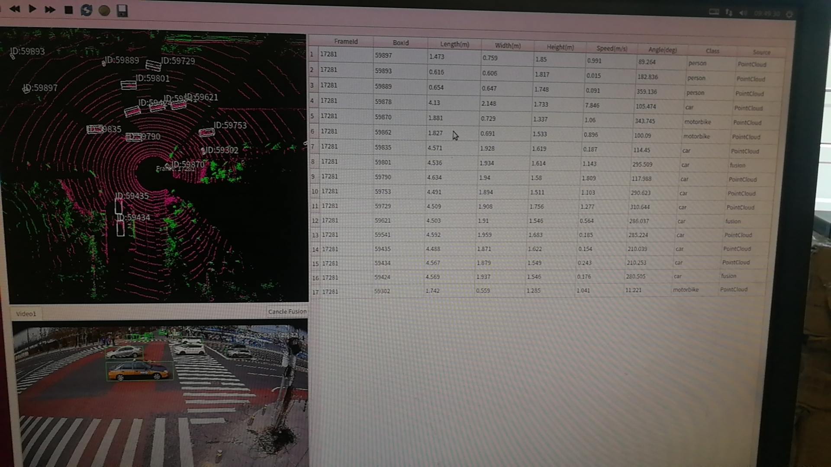

 |  |  | 图1

